Лист 1
Прайс-лист
МИР ПРЯЖИ

В валюте: руб. (курс 1).
Цены указаны на 07.08.2020

№ | Номенклатура/ Характеристика номенклатуры | Описание | Изображение | Артикул | Цена | Ед. | Остаток | Ссылка на сайт
 | LuxSpray Спрей-краска Золото Темное 50 мл | LuxSpray Спрей-краска Золото Темное 50 мл |  | FM2V50 | 83.07 |  |  | Изображение
 | LuxSpray Спрей-краска Золото Темное 50 мл |  |  |  | 83.07 | шт | 9 | Изображение
 | LuxSpray Спрей-краска Изумрудный 50мл | LuxSpray Спрей-краска Изумрудный 50мл | 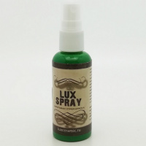 | FT22V50 | 73.60 |  |  | Изображение
 | LuxSpray Спрей-краска Изумрудный 50мл |  |  |  | 73.60 | шт | 2 | Изображение
 | LuxSpray Спрей-краска Медь 50 мл | LuxSpray Спрей-краска Медь 50 мл | 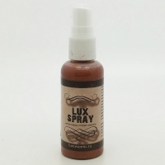 | FM10V50 | 76.00 |  |  | Изображение
 | LuxSpray Спрей-краска Медь 50 мл |  |  |  | 76.00 | шт | 3 | Изображение
 | LuxSpray Спрей-краска Серебро 50 мл | LuxSpray Спрей-краска Серебро 50 мл | 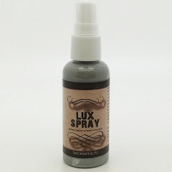 | FM12V50 | 83.07 |  |  | Изображение
 | LuxSpray Спрей-краска Серебро 50 мл |  |  |  | 83.07 | шт | 1 | Изображение
 | LuxSpray Спрей-краска белый 50 мл | LuxSpray Спрей-краска белый 50 мл | 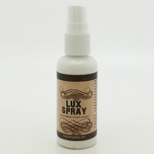 | FT38V50 | 73.60 |  |  | Изображение
 | LuxSpray Спрей-краска белый 50 мл |  |  |  | 73.60 | шт | 6 | Изображение
 | LuxSpray Спрей-краска Белый перламутровый 50 мл | LuxSpray Спрей-краска Белый перламутровый 50 мл | 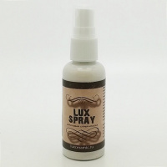 | FR1V50 | 76.00 |  |  | Изображение
 | LuxSpray Спрей-краска Белый перламутровый 50 мл |  |  |  | 76.00 | шт | 12 | Изображение
 | LuxSpray Спрей-краска Белый флуоресцентный 50мл | LuxSpray Спрей-краска Белый флуоресцентный 50мл | 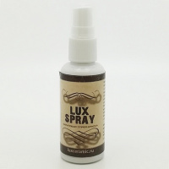 | FS6V50 | 76.00 |  |  | Изображение
 | LuxSpray Спрей-краска Белый флуоресцентный 50мл |  |  |  | 76.00 | шт | 4 | Изображение
 | LuxSpray Спрей-краска Желтый лимон перламутровый 50 мл | LuxSpray Спрей-краска Желтый лимон перламутровый 50 мл |  | FR11V50 | 83.07 |  |  | Изображение
 | LuxSpray Спрей-краска Желтый лимон перламутровый 50 мл |  |  |  | 83.07 | шт | 4 | Изображение
 | LuxSpray Спрей-краска Желтый перламутровый 50 мл | LuxSpray Спрей-краска Желтый перламутровый 50 мл |  | FR8V50 | 83.07 |  |  | Изображение
 | LuxSpray Спрей-краска Желтый перламутровый 50 мл |  |  |  | 83.07 | шт | 5 | Изображение
 | LuxSpray Спрей-краска Зеленый окись хрома 50мл | LuxSpray Спрей-краска Зеленый окись хрома 50мл | 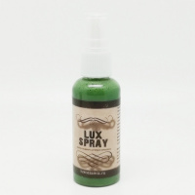 | FT21V50 | 73.60 |  |  | Изображение
 | LuxSpray Спрей-краска Зеленый окись хрома 50мл |  |  |  | 73.60 | шт | 1 | Изображение
 | LuxSpray Спрей-краска Золото Коричневое 50мл | LuxSpray Спрей-краска Золото Коричневое 50мл |  | FM4V50 | 83.07 |  |  | Изображение
 | LuxSpray Спрей-краска Золото Коричневое 50мл |  |  |  | 83.07 | шт | 5 | Изображение
 | LuxSpray Спрей-краска Золото Светлое 50мл | LuxSpray Спрей-краска Золото Светлое 50мл |  | FM1V50 | 83.07 |  |  | Изображение
 | LuxSpray Спрей-краска Золото Светлое 50мл |  |  |  | 83.07 | шт | 10 | Изображение
 | LuxSpray Спрей-краска Серебро античное 50мл | LuxSpray Спрей-краска Серебро античное 50мл | 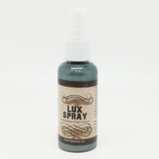 | FM13V50 | 83.07 |  |  | Изображение
 | LuxSpray Спрей-краска Серебро античное 50мл |  |  |  | 83.07 | шт | 5 | Изображение
 | LuxSpray Спрей-краска Слоновая Кость перламутровый 50 мл | LuxSpray Спрей-краска Слоновая Кость перламутровый 50 мл |  | FR17V50 | 83.07 |  |  | Изображение
 | LuxSpray Спрей-краска Слоновая Кость перламутровый 50 мл |  |  |  | 83.07 | шт | 5 | Изображение
 | LuxSpray Спрей-краска Ультра Зеленый 50мл | LuxSpray Спрей-краска Ультра Зеленый 50мл | 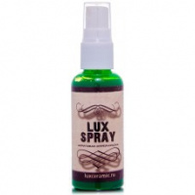 | FM7V50 | 83.07 |  |  | Изображение
 | LuxSpray Спрей-краска Ультра Зеленый 50мл |  |  |  | 83.07 | шт | 5 | Изображение
 | LuxSpray Спрей-краска Ультрамарин перламутровый 50 мл | LuxSpray Спрей-краска Ультрамарин перламутровый 50 мл | 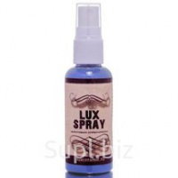 | FR9V50 | 83.07 |  |  | Изображение
 | LuxSpray Спрей-краска Ультрамарин перламутровый 50 мл |  |  |  | 83.07 | шт | 4 | Изображение
 | LuxSpray Спрей-краска Черный 50 мл | LuxSpray Спрей-краска Черный 50 мл | 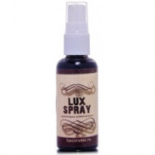 | FT39V50 | 80.86 |  |  | Изображение
 | LuxSpray Спрей-краска Черный 50 мл |  |  |  | 80.86 | шт | 3 | Изображение

